widget構築
１．ツールインストールは以下の通りである。
1-1.npmをインストールする。詳細手順をこちらで略す。
1-2.yoを利用し、widgetsを生成するので、yoをインストールするのは必要です。 ※インストールコマン：npm install yo -g
1-3.Mendixで使えるwidgetsの作成ツールをインストールする。※npm install -g @mendix/generator-widget

2.サンプル作成：※例はTextBoxだけです。 |  | カメラwidgetとGPSwidgetを作成する。 ※手順は上記を参照ください。 1.カメラ： 1-1.native：写真を撮って、撮った写真を写真集に格納する。 1-2.webとhybrid：写真を撮って、撮った写真が画面に表示される。 2.GPS： 2-1webとhybrid:取った位置がMAPにマークされる。 2-2.native:問題なので、実装しましたが、正しいかどうか確定できない。 1.ソース格納箇所 1-1.カメラソース： https://github.com/fuchb/mendix_caremrasample.git nativeブランチ：develop-company-camera-fullscreen webとhybridブランチ：develop-web 1-2GPSソース： https://github.com/fuchb/mendix-GPSTest.git webとhybridブランチ：develop nativeブランチ：develop-native 2.構築手順および実行結果 詳細はシート「サンプル」を参照ください。 | カメラwidgetには、react-native-cameraというプラグインを利用している。 現在位置を表示するために、GPSから取り来た情報をMAPに渡して、MAPにマークされる。 ※使用部品はreact-amapです。 問題： react-nativeのImageを利用し、画像を画面に表示できません。成功にビルドでも表示していない。 nativeにおいて、Gps用関数は使用不可です。原因調査中です。Nativeはサポートではないでしょか？ native web hybrid 三つ環境別々で実装する 環境構築仕方は劉さんに聞くか？ 劉さんに確認しました。理解しないことをもらう。 公式サイトの説明の通り、ipaまたはapkようなファイルを作成する中で、appcenterのappを作成していない。Iosは呉さんに聞くか？私の左様です。Andriodは宅さんに聞くか？ 公式サイトアドレス：https://docs.mendix.com/howto/mobile/deploying-native-app 呉さんに確認しました。依頼プロジェクトが多いです。配置が難しいので、時間をかかる。 呉さんはちょっと忙しいので、協力できません。いつは協力するか確定できません。 現況は以下の通りです。 1.cameraに関して、 web、hybrid、nativeはツールだけを利用し、カメラを使っている。 appの作成手順が調査中だから、実施していない。 2.GPSについて、web、hybridはツールだけを利用し、GPSを使っているが、nativeに対して、利用不可ようです。 プロジェクトに下記配置を追加するならいいでしょか？下記URLを参照してください。 https://github.com/react-native-community/react-native-geolocation Make it Nativeはサポートしていない。 appを利用したら、使える。詳細が調査中です。 3.発行について、nativeが調査中ですが、hybridが未着手です。
2-1.ターミナルを開く。Cmdを利用し開く
2-2.ワークフォルダにアクセスする。Cd workspace
2-3.格納用フォルダを作成する。mkdir CustomWidgets
2-4.上記新規フォルダにアクセスする。cd CustomWidgets
2-5.yoを利用し、widgetsテンプレートを生成する。yo @mendix/widget TextBox
2-5-1.設定に関して、下図を参照ください。
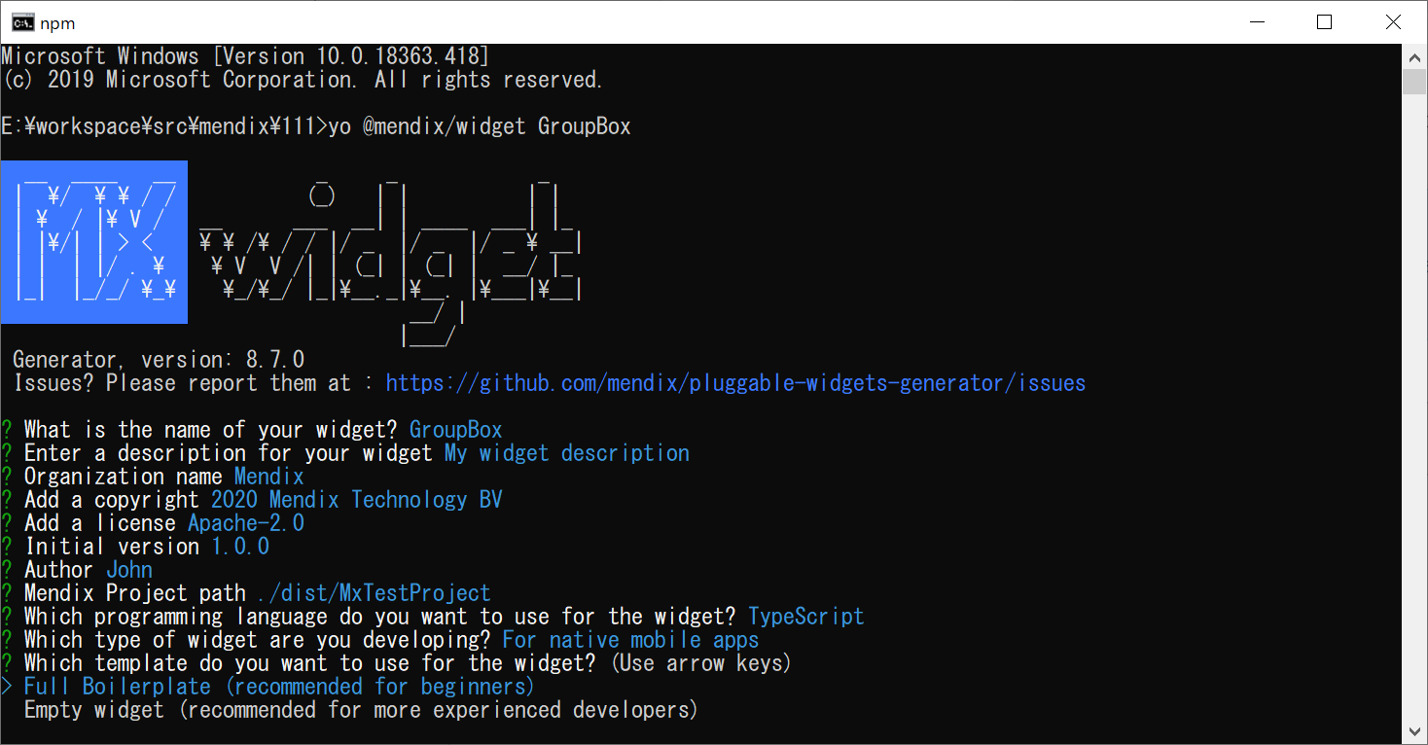

説明は下表を参照してください。

番号 | 項目 | 説明 | 備考
1 | Mendix Project Path | mendix格納箇所です。作成したmendix appをここ入れると、作成した部品をビルドする後で、自動にここコピーする。
2 | Which programming language do you want to use for the widget | 開発用言語選び：javascriptもtypescript大丈夫です。 | 推薦：typescript
3 | Which type of widget are you developing | widgetのタイプ。ローカル版またはweb版 | For web and hybrid mobile apps：Web For native mobile apps：ローカル
4 | Which template do you want to use for the widget | Full Boilerplate：サンプル ※初心者向け Empty widget：空プロジェクト
2-5-2.重要なファイル：フォルダ構造に関して、サンプルに説明します。
2-6.widgets作成用ツールを行う。Npm run dev
2-7.Studio Pro「IDE」を開き、作成したプロジェクトを選択し、プロジェクトを開く。widgetsを同期化ために、F4を押す。
2-8.toolboxには作成したTextBoxが見えます。
2-9.作成したTextBoxは表示したい画面に設定すると、該当画面で表示できます。

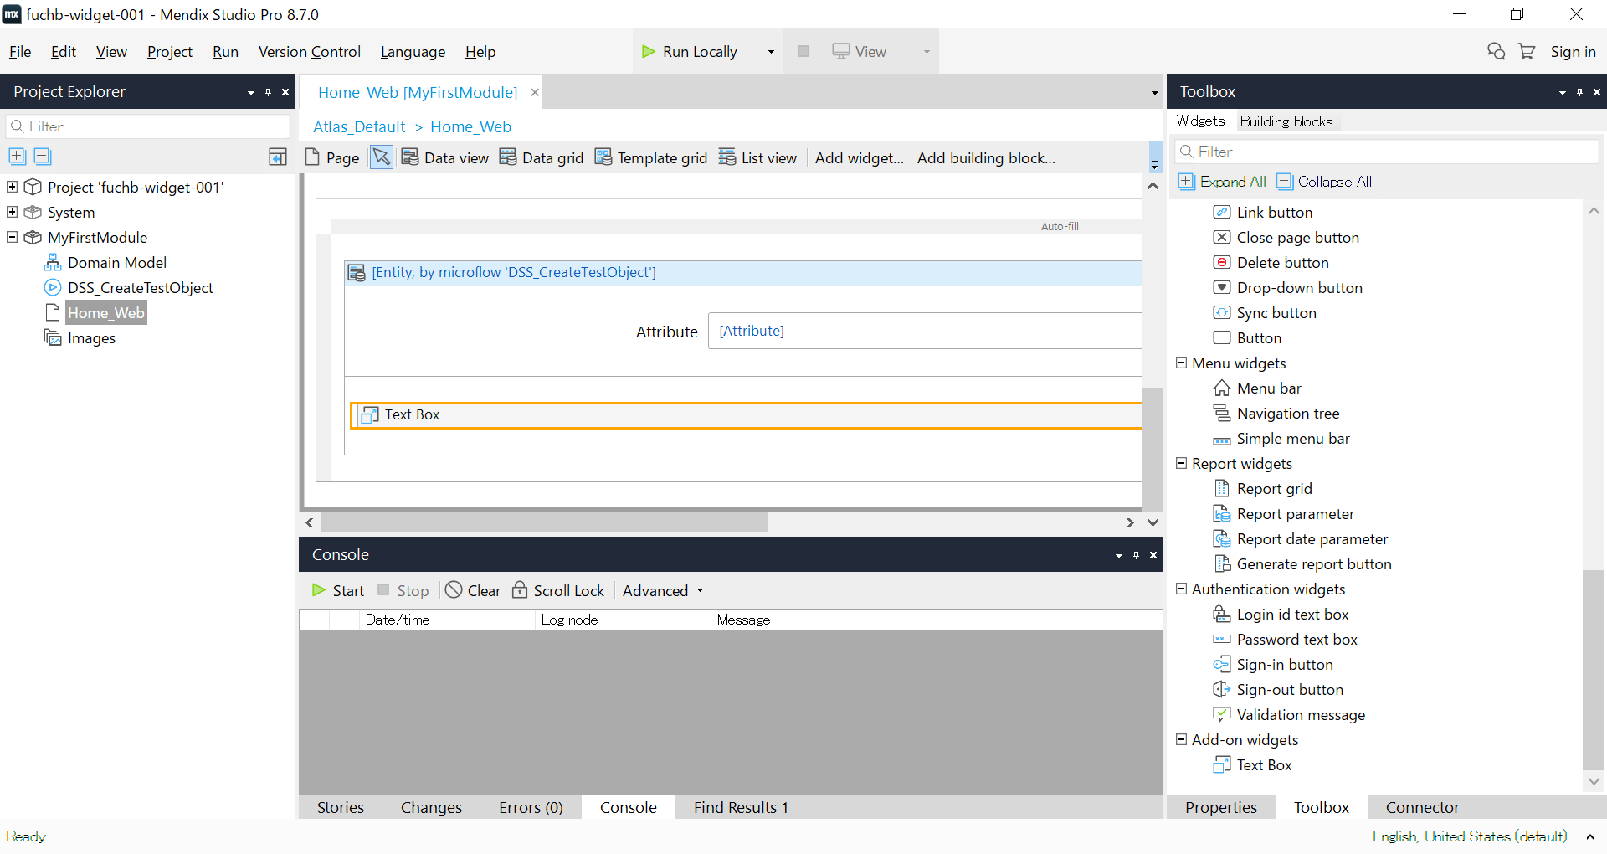

作成した部品をプロジェクトに追加しました。

2-10.実行結果

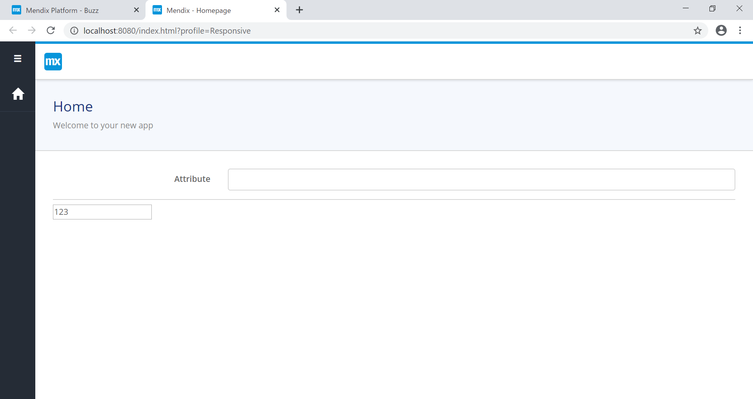

画面で追加したTextBoxが正常に表示される

※サンプルはfuchb-widget-001-mainを参照ください。

アーキテクチャ
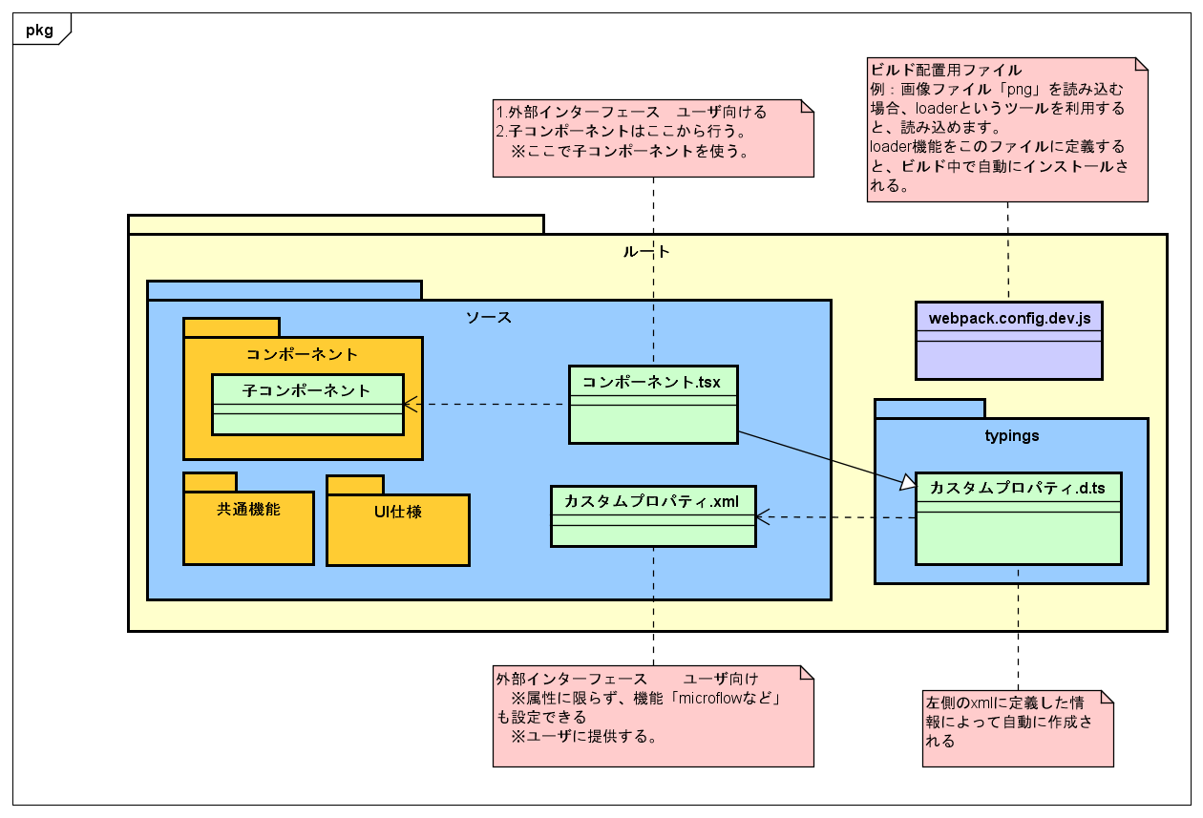

サンプル
構築手順および実行結果
1.指定なURL及びブランチでソースをダウンロードする。
2.ターミナルを開く ※パス長すぎなら、appを正常に起動できないので、パスを短くしてください。
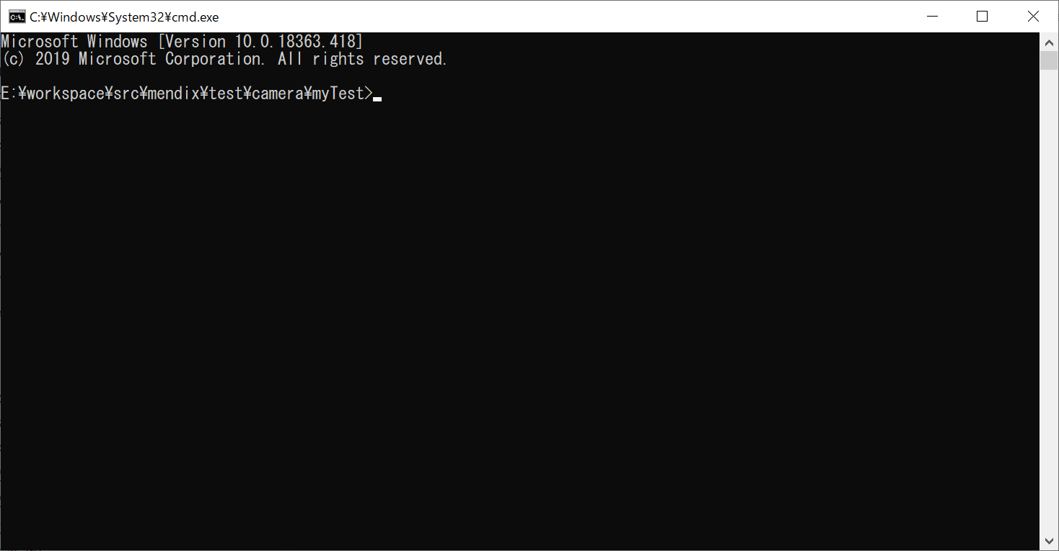

3.npm install を実行する
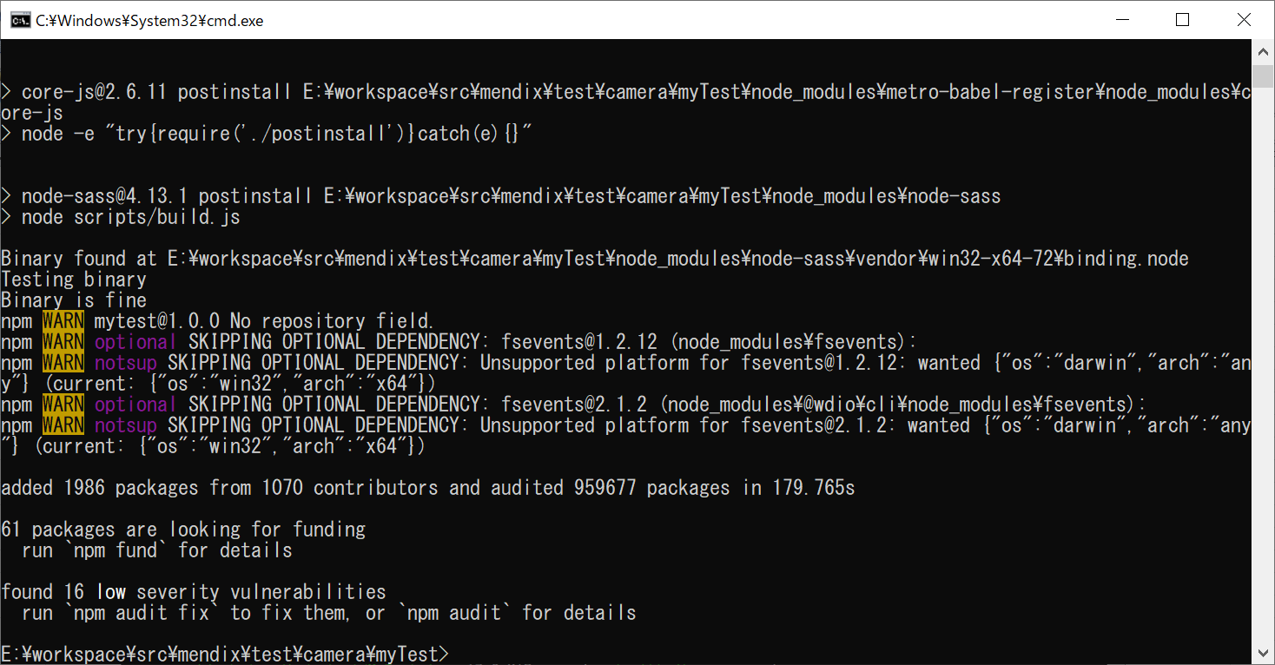

3-2.npm run dev を実行する
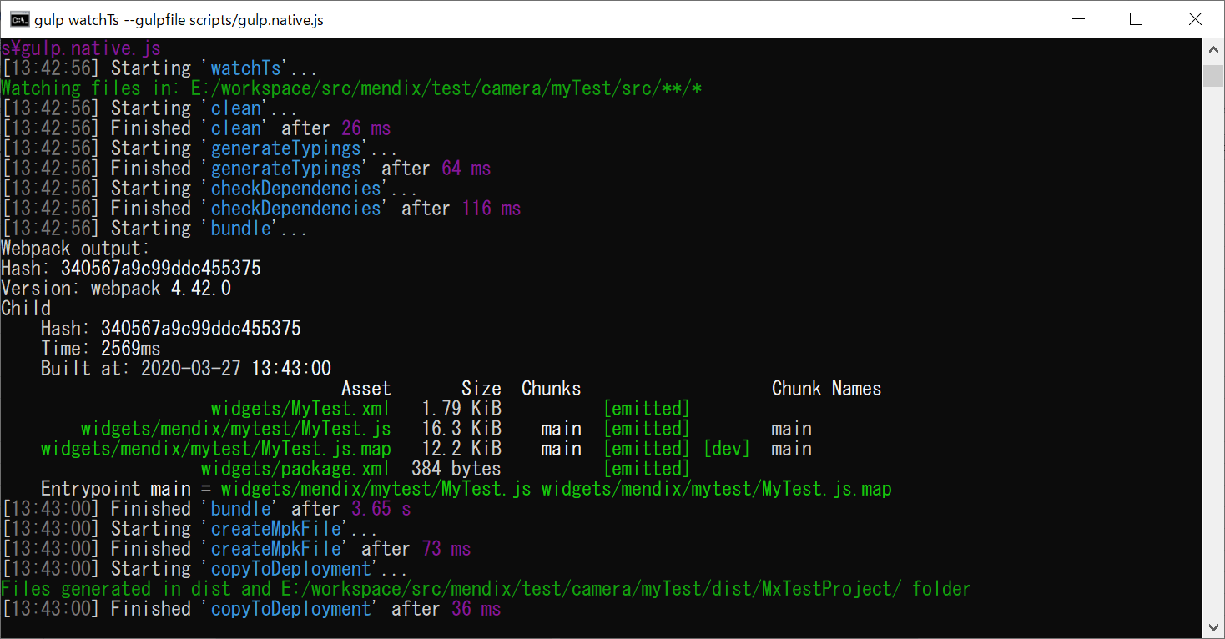

4.project直下のすべてのファイルを「./dist\MxTestProject」にコピーする
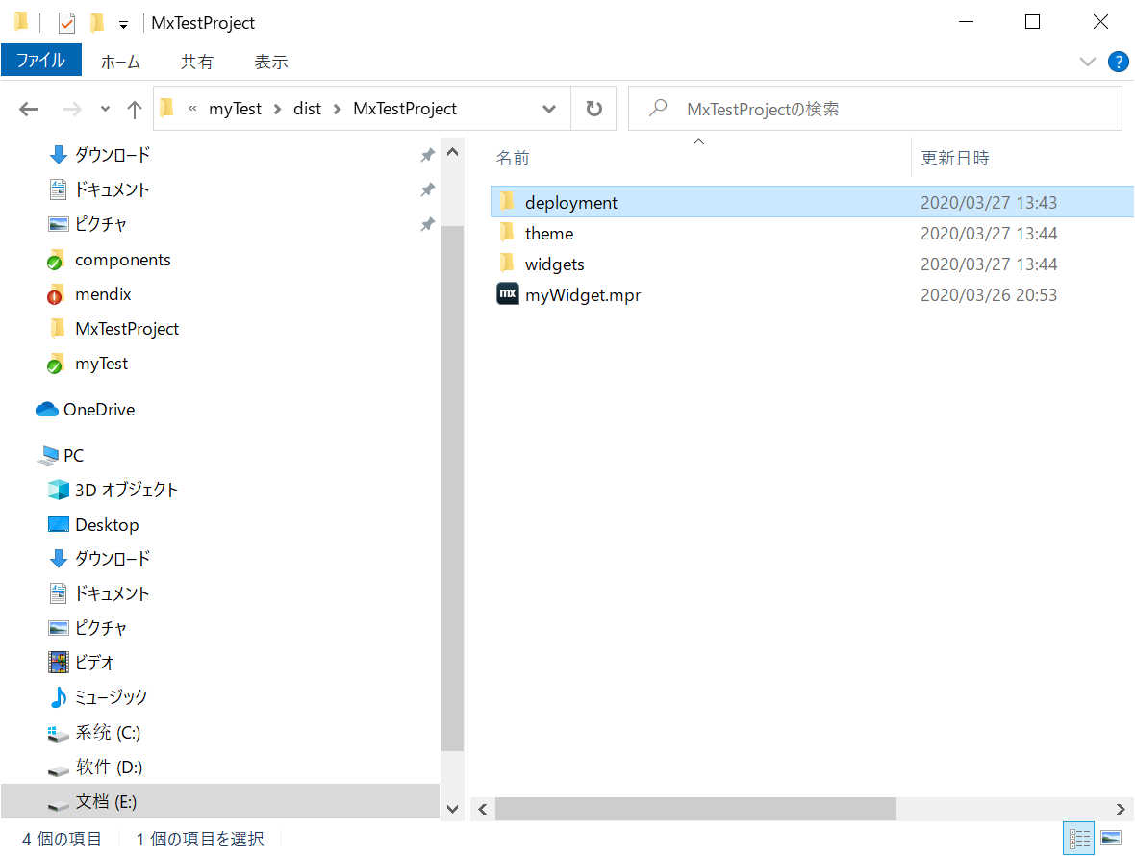

5.Studio Proでコピーしたmywidget.mprを開く。
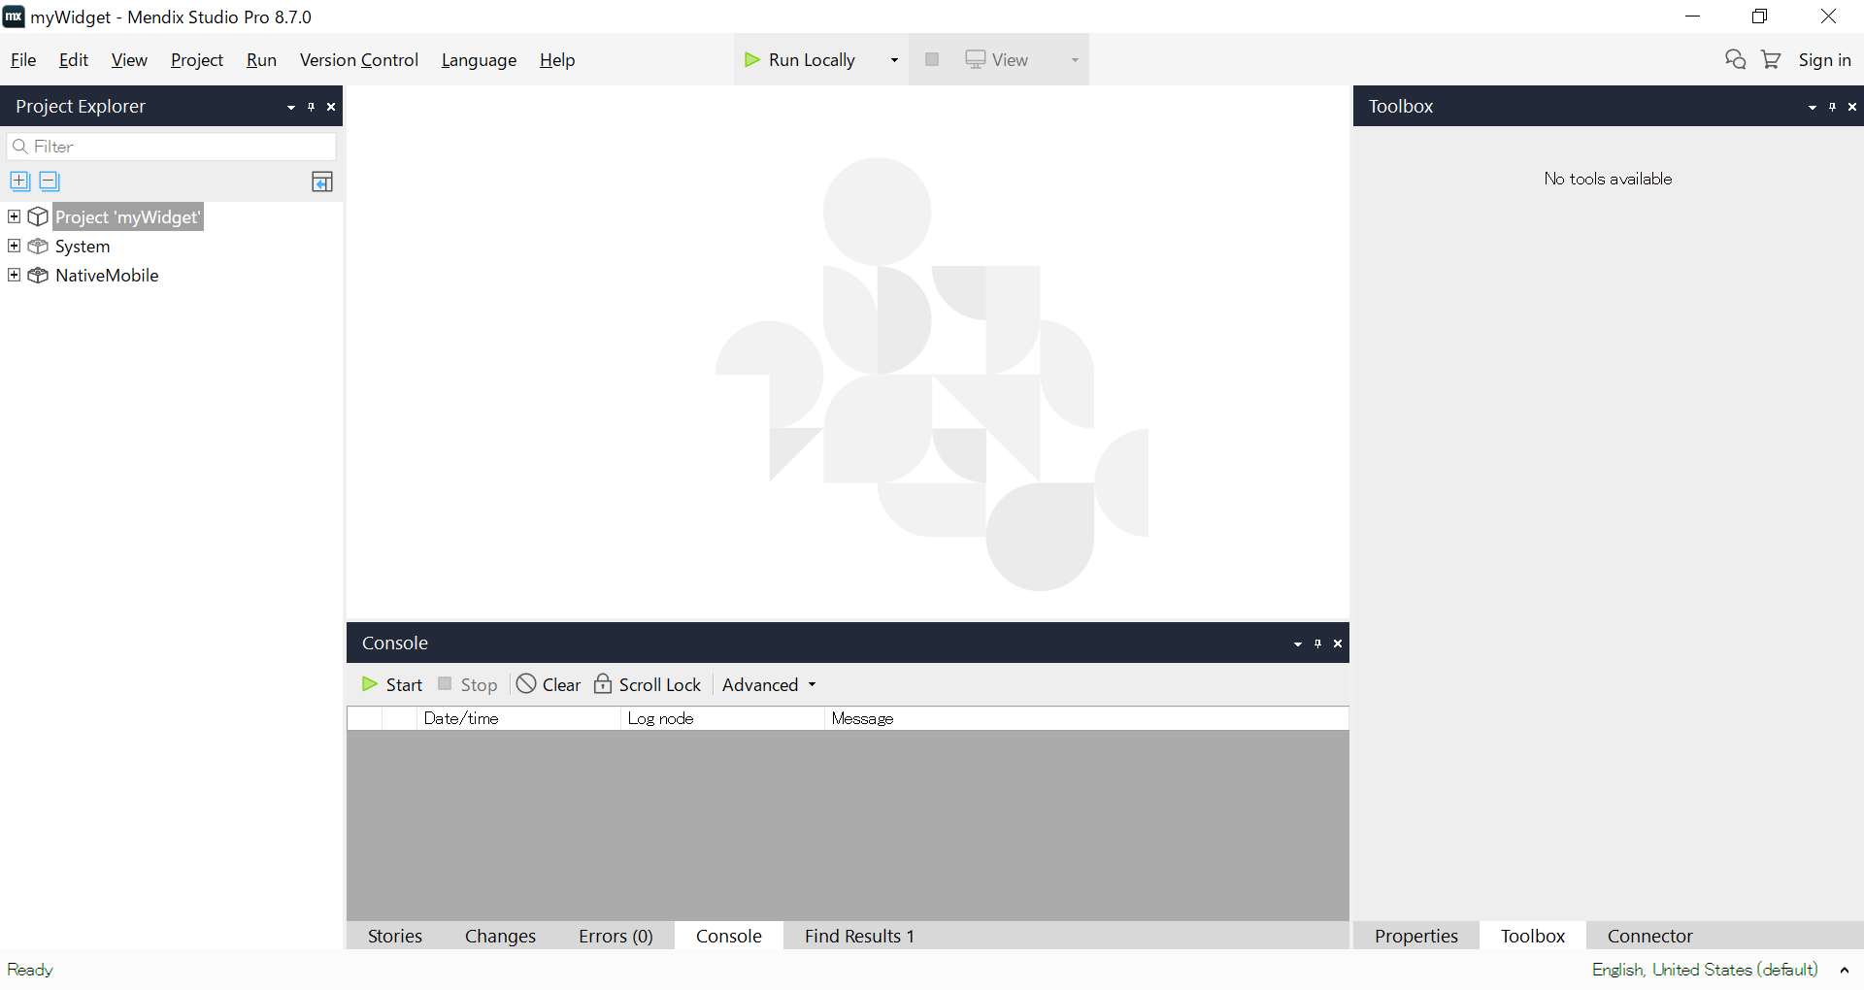

6.運行をクリックする。 Gps場合直接的にViewをクリックする。

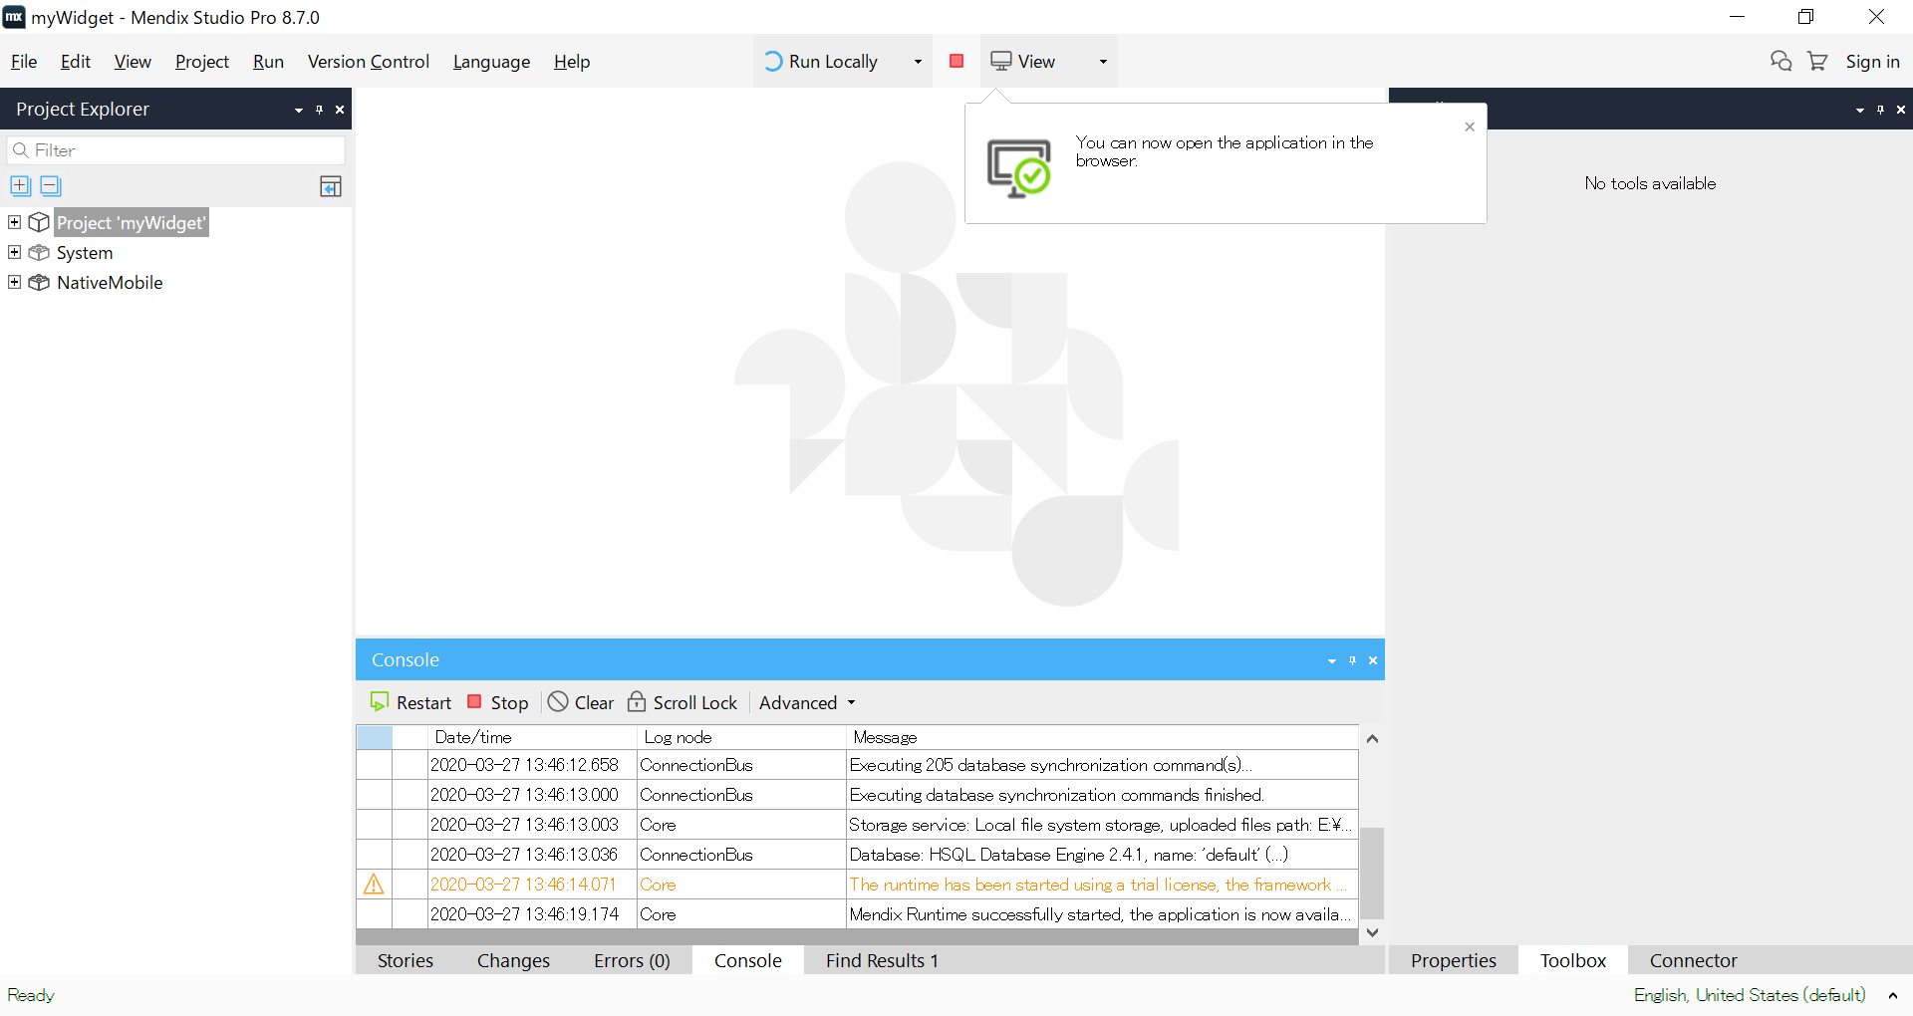

実行ボタン

 | 6.1.settingsをダブルクリックする
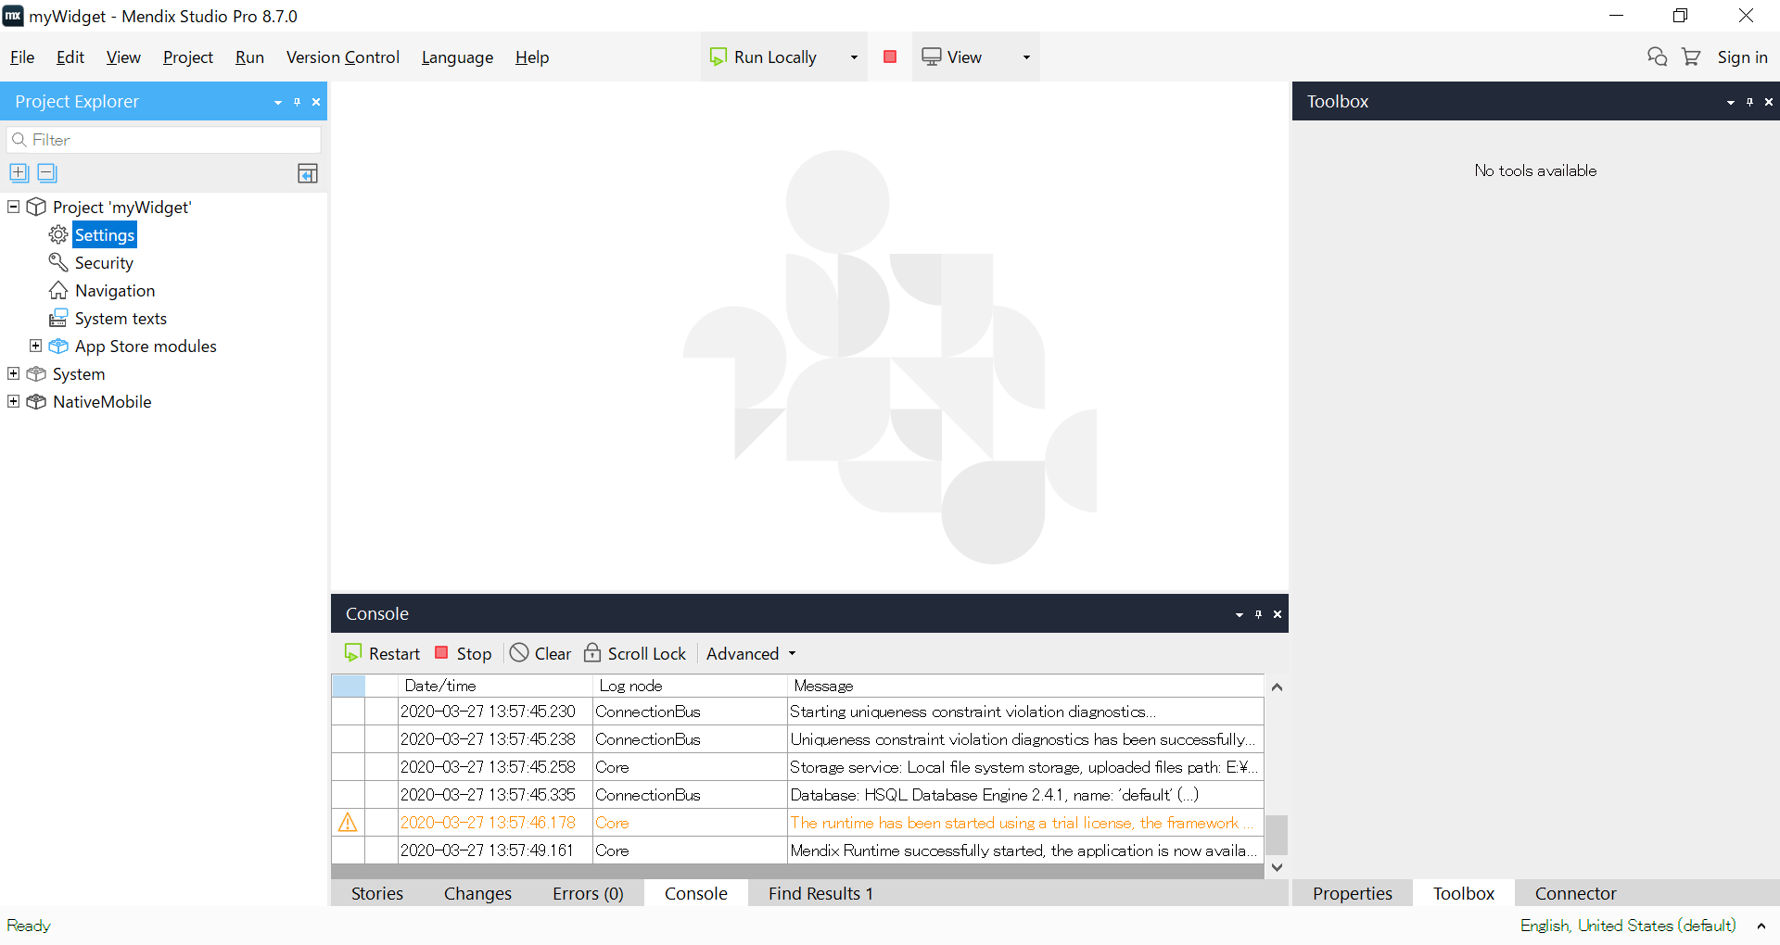

カメラ場合

7.view→view in the mendix app をクリックする。
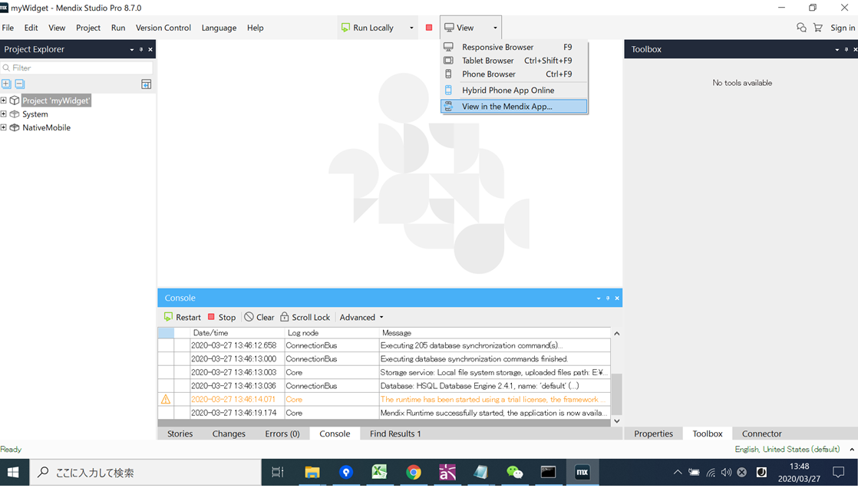

8.View Hybrid Mobile Appタブ をクリックする。 | 6.2.Editボタンをクリックする。
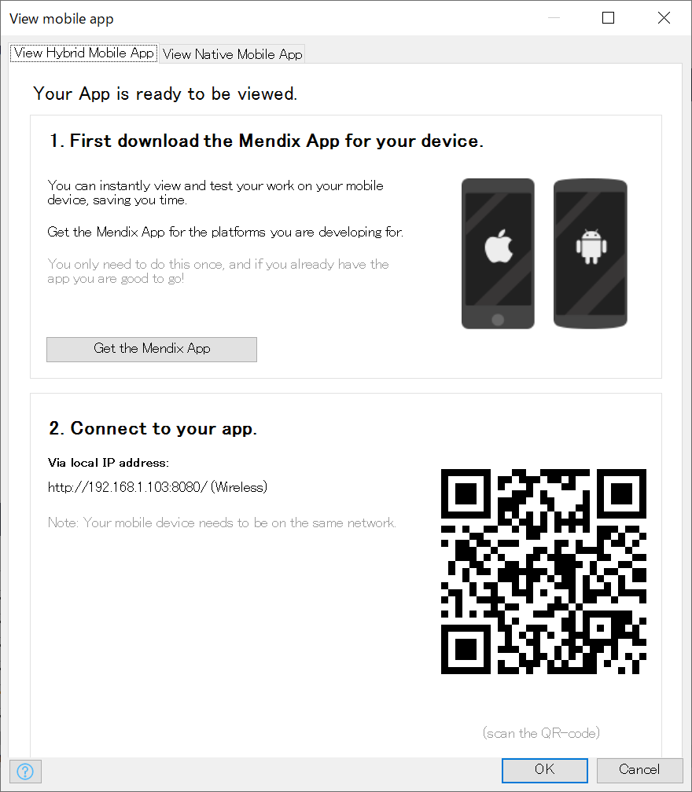
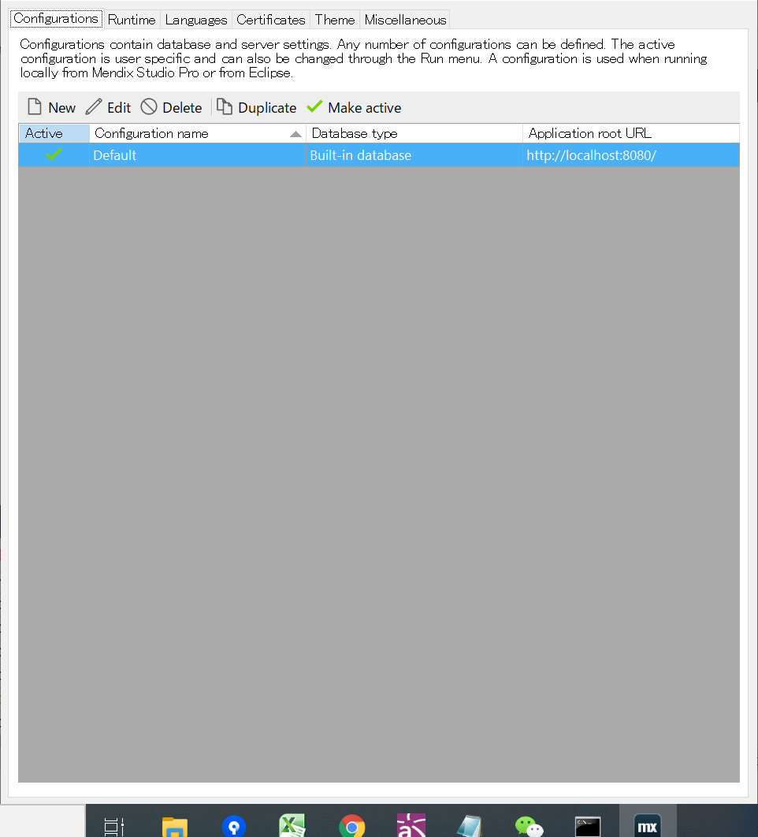

9.電話でNative it make というappを開いて、このQrcodeをスキャンすると、カメラが表示できる。 | 6.3.Serverタブをクリックする。

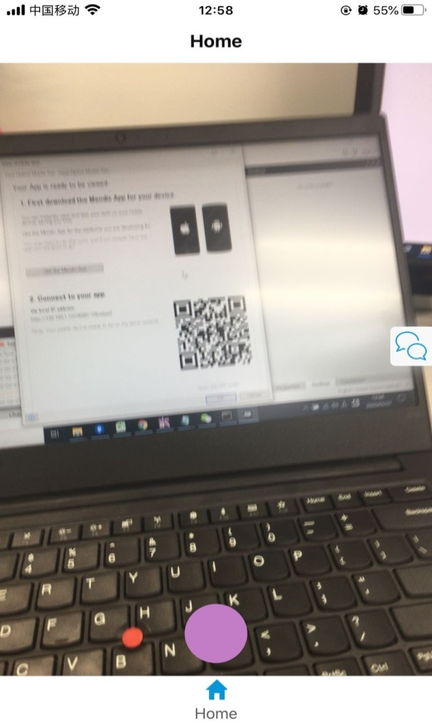
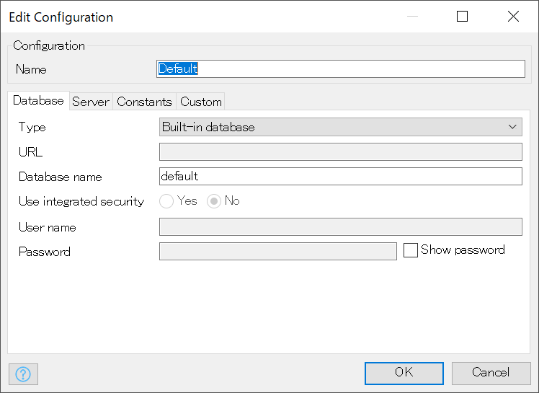
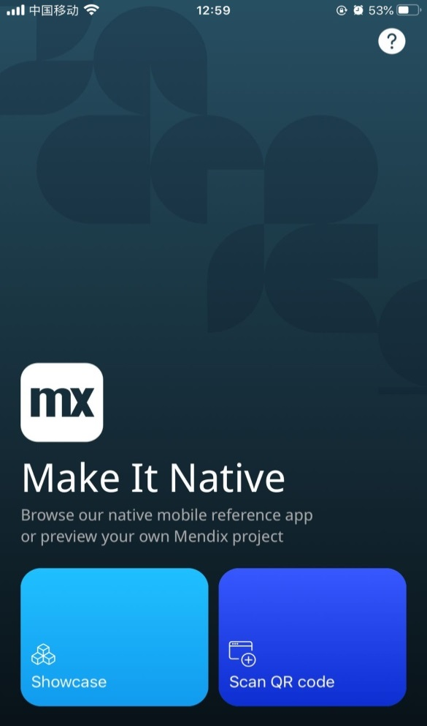

 | 6.4.Serverタブをクリックする。
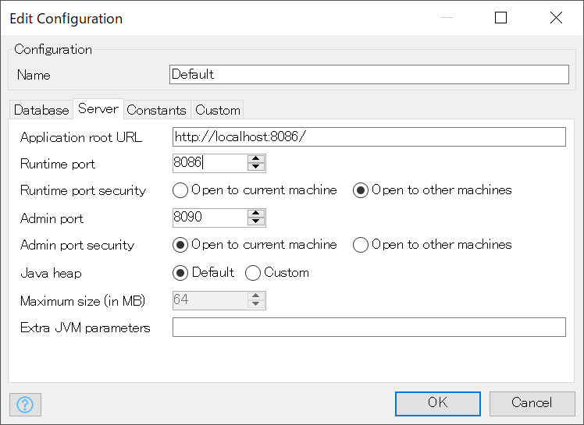

ポートは8086に設定する。

 | 6.5ターミナルでlocal-ssl-proxy --source 8087 --target 8086を実行する。

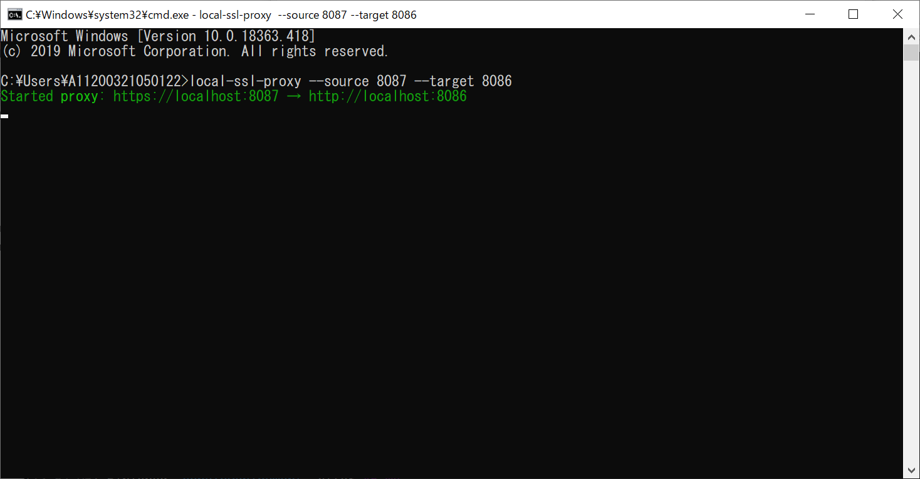

 | 6.6電話のブラウザで「https://アドレス:8087」を入力すると、下記画面へ遷移する。

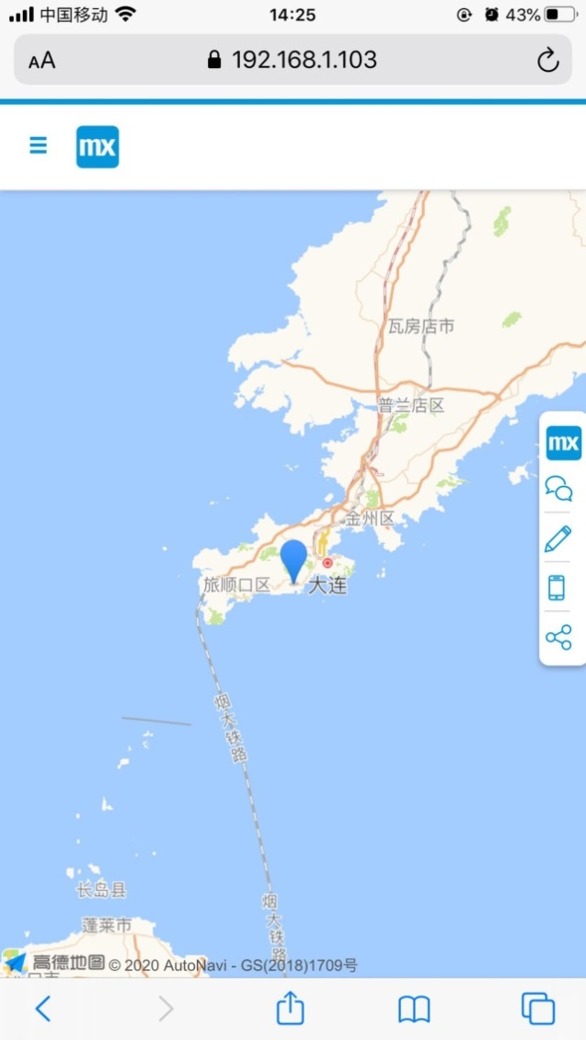

現在地が大連なので、大連がマークされる。

